圖表索引
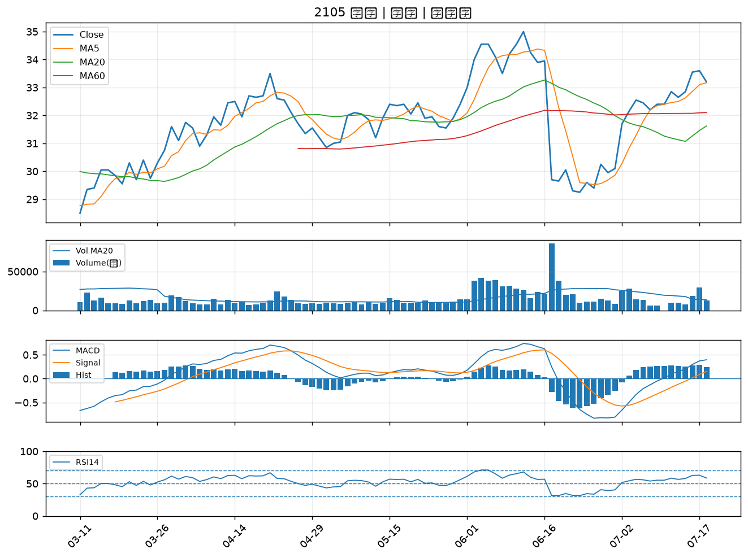
股票代號 | 股票名稱 | 市場 | 買進觀察分級 | 主力突破分數 | 圖表路徑
5871 | 中租-KY | 上市 | A級 | 6 | output/charts/20260720/5871_中租-KY.png
2206 | 三陽工業 | 上市 | A級 | 6 | output/charts/20260720/2206_三陽工業.png
1216 | 統一 | 上市 | A級 | 5 | output/charts/20260720/1216_統一.png
2527 | 宏璟 | 上市 | A級 | 4 | output/charts/20260720/2527_宏璟.png
3577 | 泓格 | 上櫃 | A級 | 4 | output/charts/20260720/3577_泓格.png
2884 | 玉山金 | 上市 | A級 | 3 | output/charts/20260720/2884_玉山金.png
6477 | 安集 | 上市 | A級 | 3 | output/charts/20260720/6477_安集.png
5450 | 南良 | 上櫃 | B級 | 7 | output/charts/20260720/5450_南良.png
2867 | 三商壽 | 上市 | B級 | 5 | output/charts/20260720/2867_三商壽.png
1526 | 日馳 | 上市 | B級 | 5 | output/charts/20260720/1526_日馳.png
4133 | 亞諾法 | 上市 | B級 | 5 | output/charts/20260720/4133_亞諾法.png
4171 | 瑞基 | 上櫃 | B級 | 5 | output/charts/20260720/4171_瑞基.png
4566 | 時碩工業 | 上市 | B級 | 4 | output/charts/20260720/4566_時碩工業.png
2886 | 兆豐金 | 上市 | B級 | 3 | output/charts/20260720/2886_兆豐金.png
2880 | 華南金 | 上市 | B級 | 3 | output/charts/20260720/2880_華南金.png
5880 | 合庫金 | 上市 | B級 | 3 | output/charts/20260720/5880_合庫金.png
3024 | 憶聲 | 上市 | B級 | 3 | output/charts/20260720/3024_憶聲.png
1515 | 力山 | 上市 | B級 | 1 | output/charts/20260720/1515_力山.png
8039 | 台虹 | 上市 | B級 | 1 | output/charts/20260720/8039_台虹.png
5876 | 上海商銀 | 上市 | B級 | 1 | output/charts/20260720/5876_上海商銀.png
2892 | 第一金 | 上市 | B級 | 0 | output/charts/20260720/2892_第一金.png
2105 | 正新 | 上市 | B級 | 0 | output/charts/20260720/2105_正新.png

5871 中租-KY｜A級
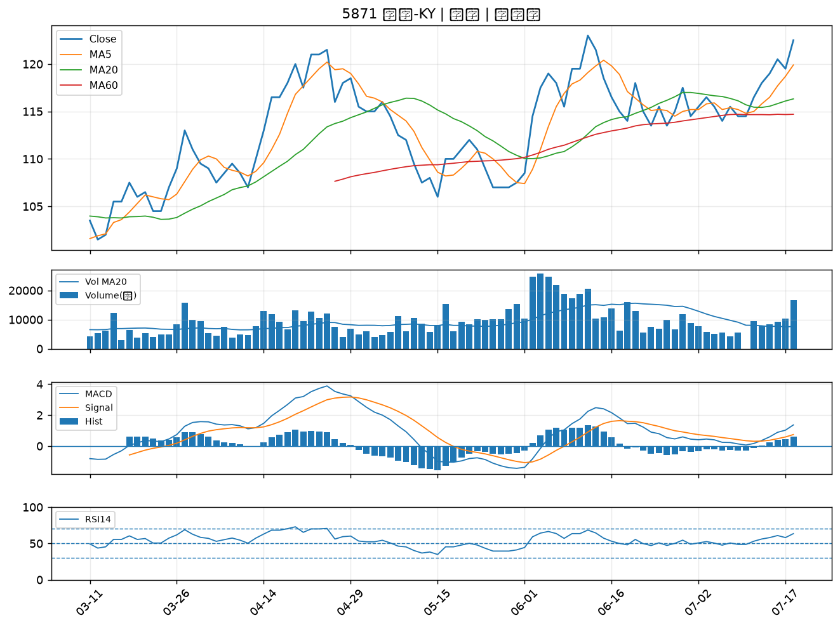

2206 三陽工業｜A級
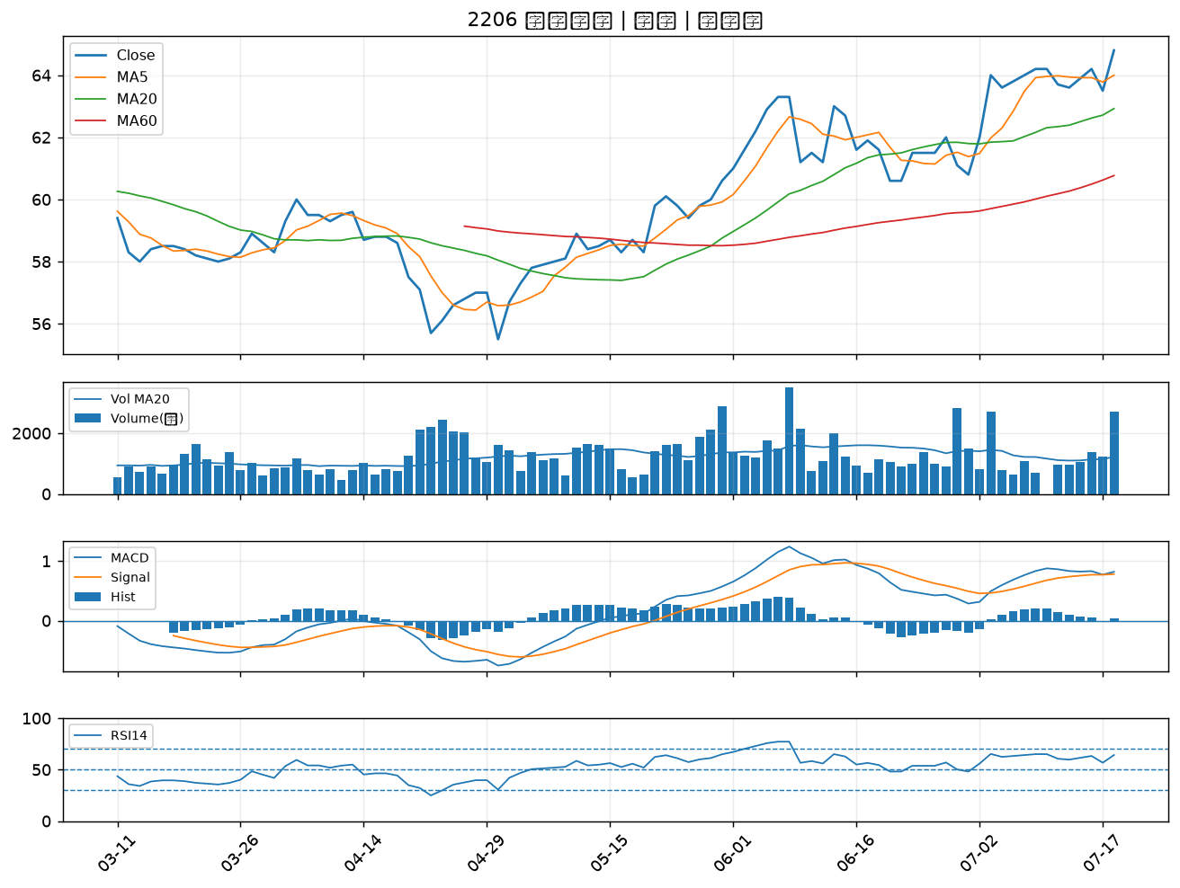

1216 統一｜A級
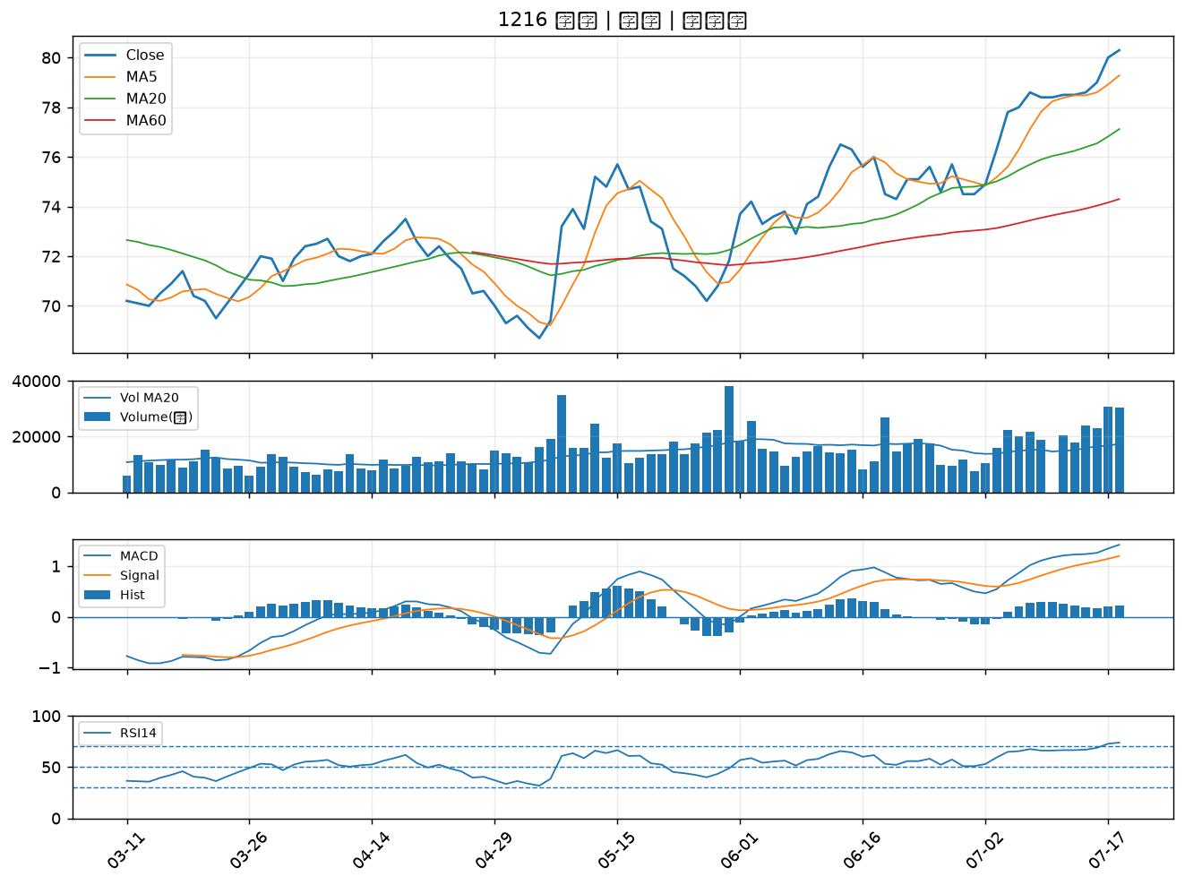

2527 宏璟｜A級
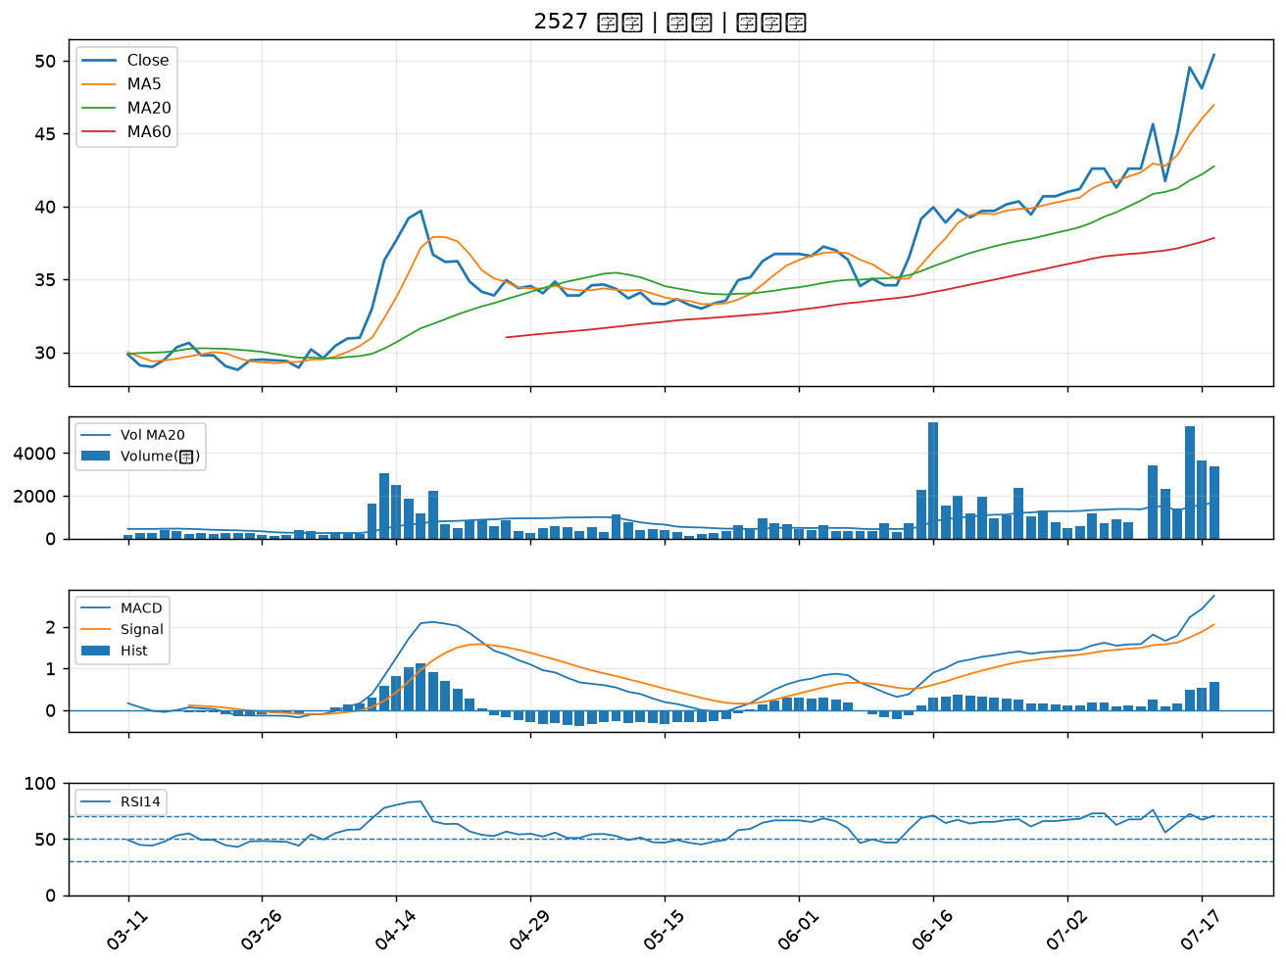

3577 泓格｜A級
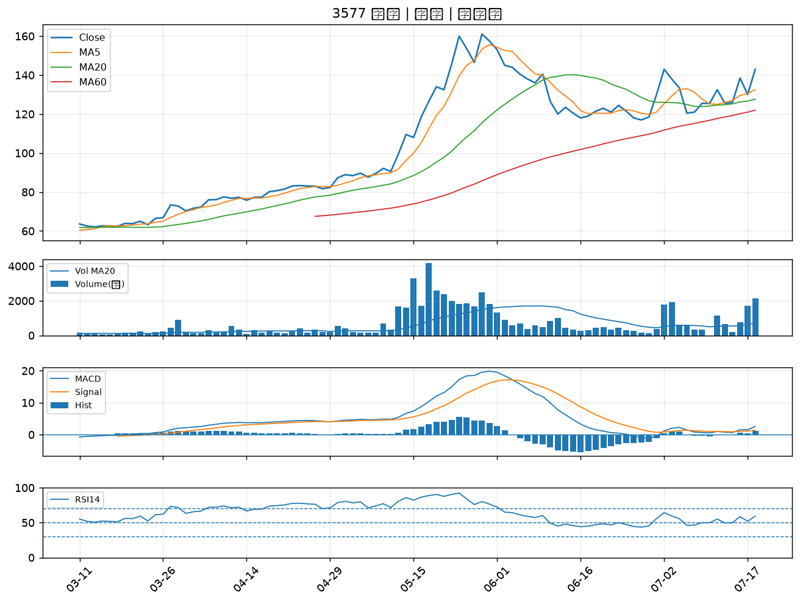

2884 玉山金｜A級
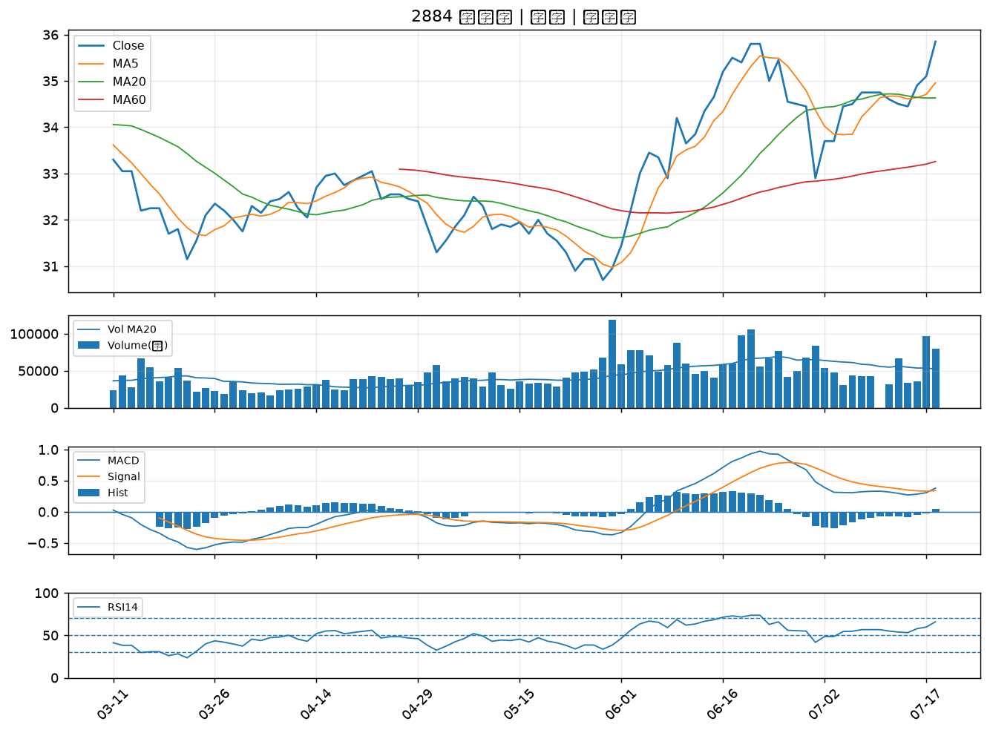

6477 安集｜A級
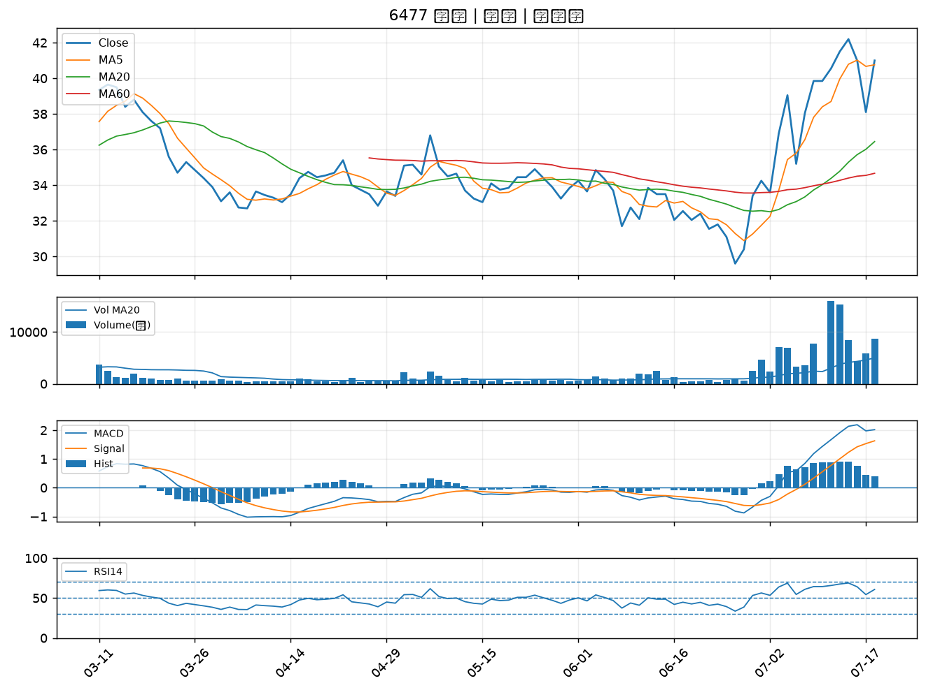

5450 南良｜B級
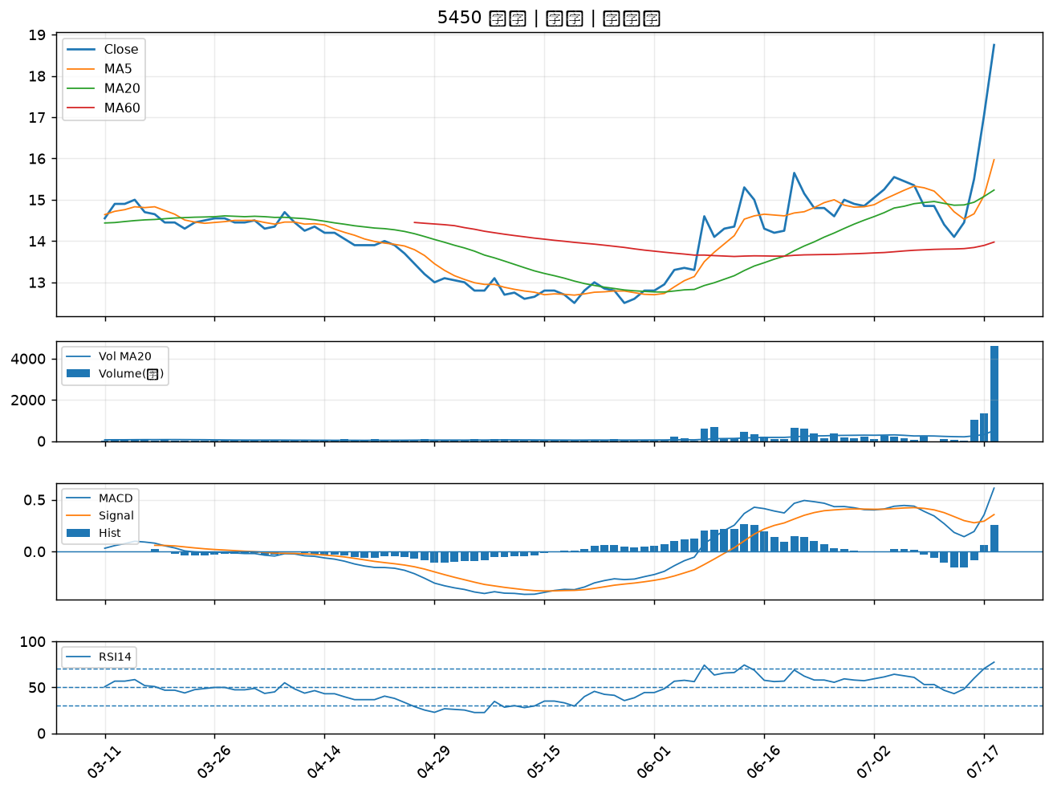

2867 三商壽｜B級
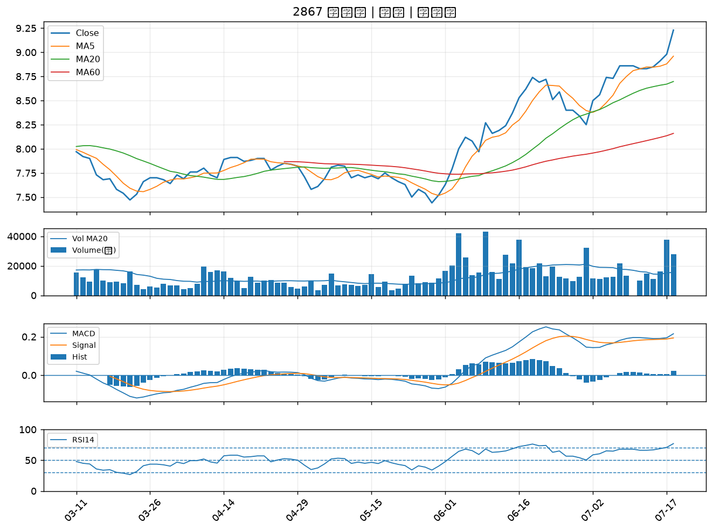

1526 日馳｜B級
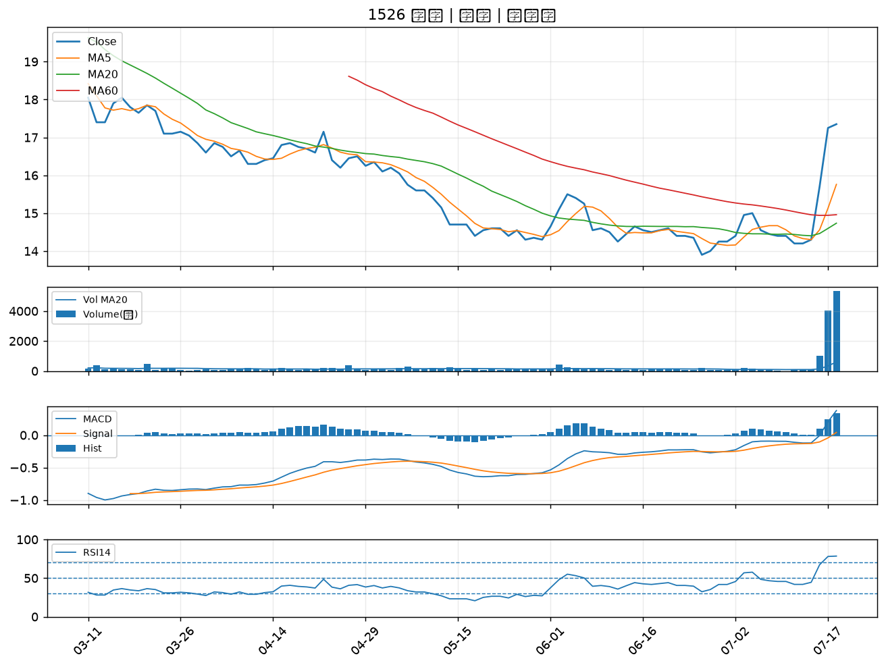

4133 亞諾法｜B級
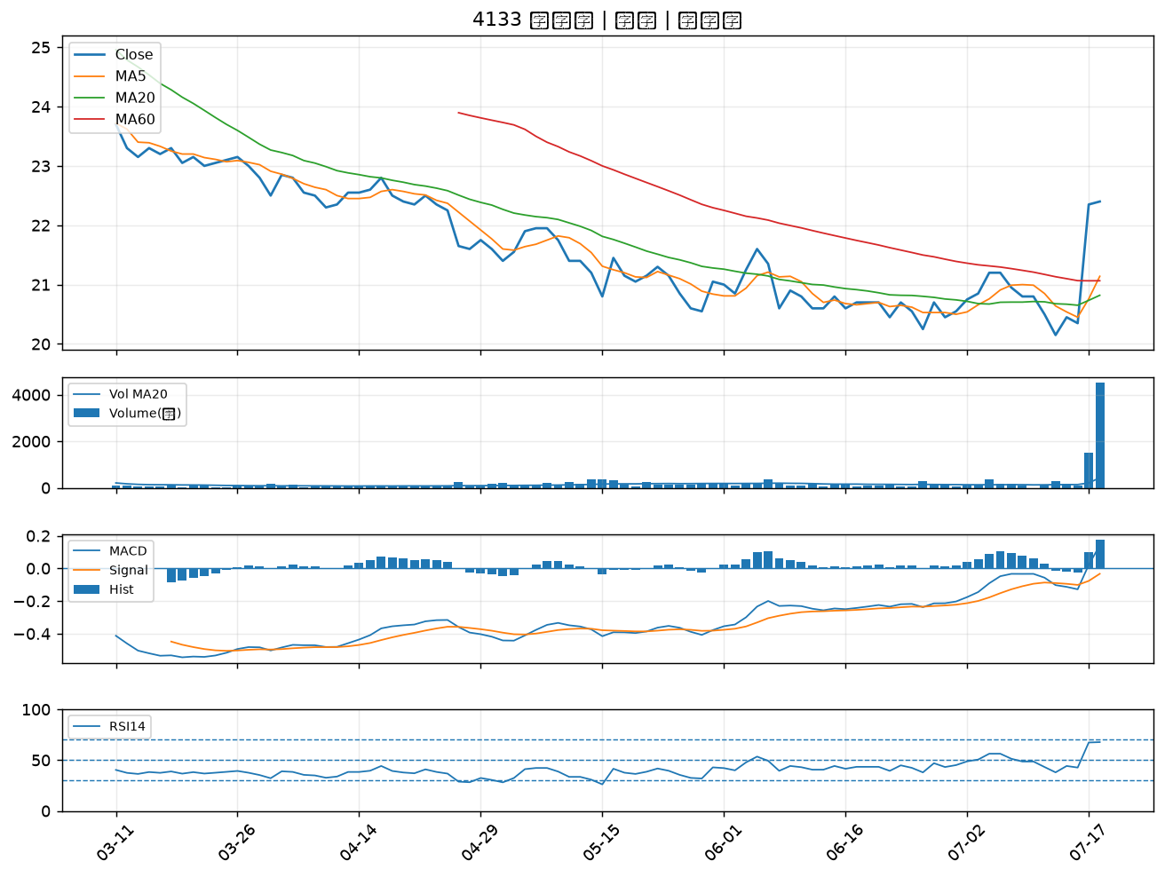

4171 瑞基｜B級
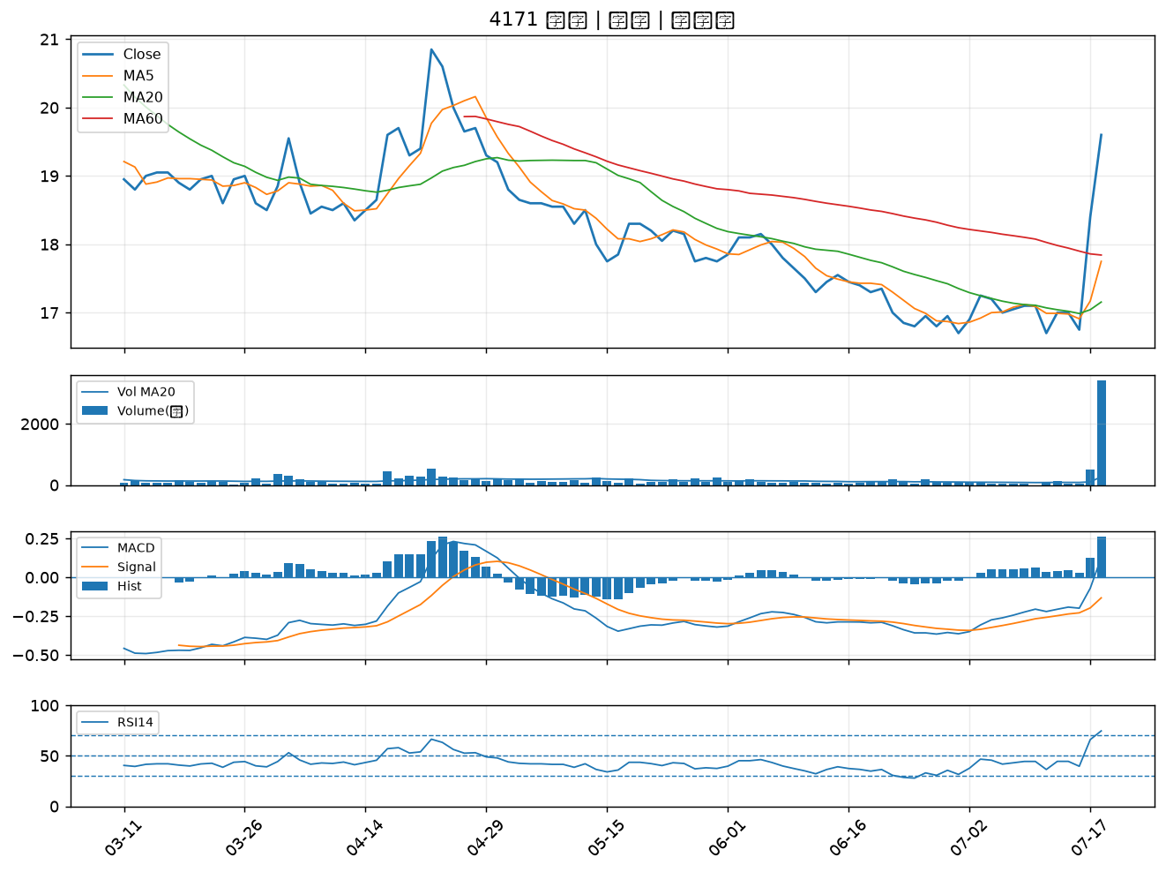

4566 時碩工業｜B級
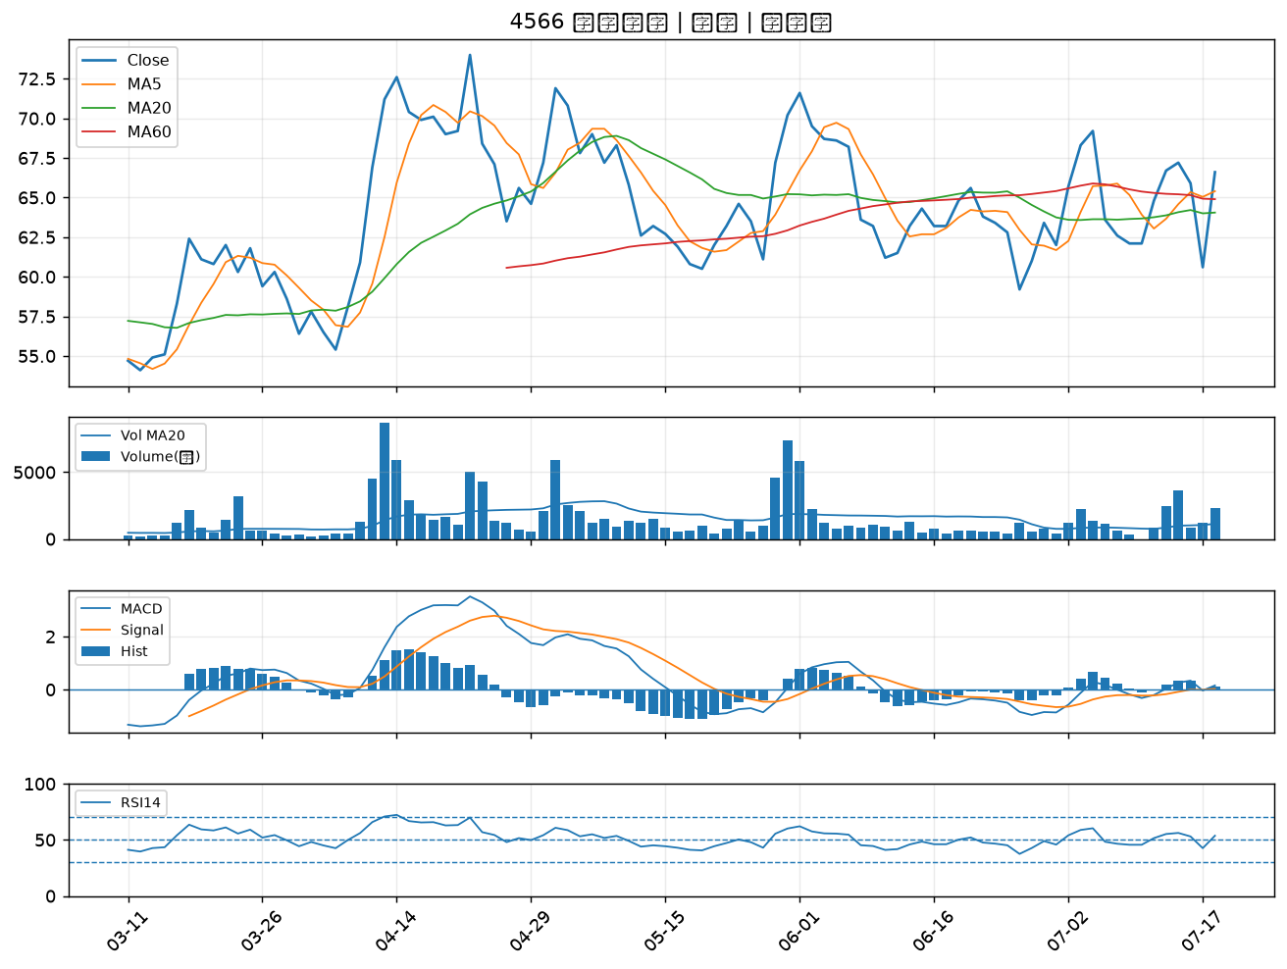

2886 兆豐金｜B級
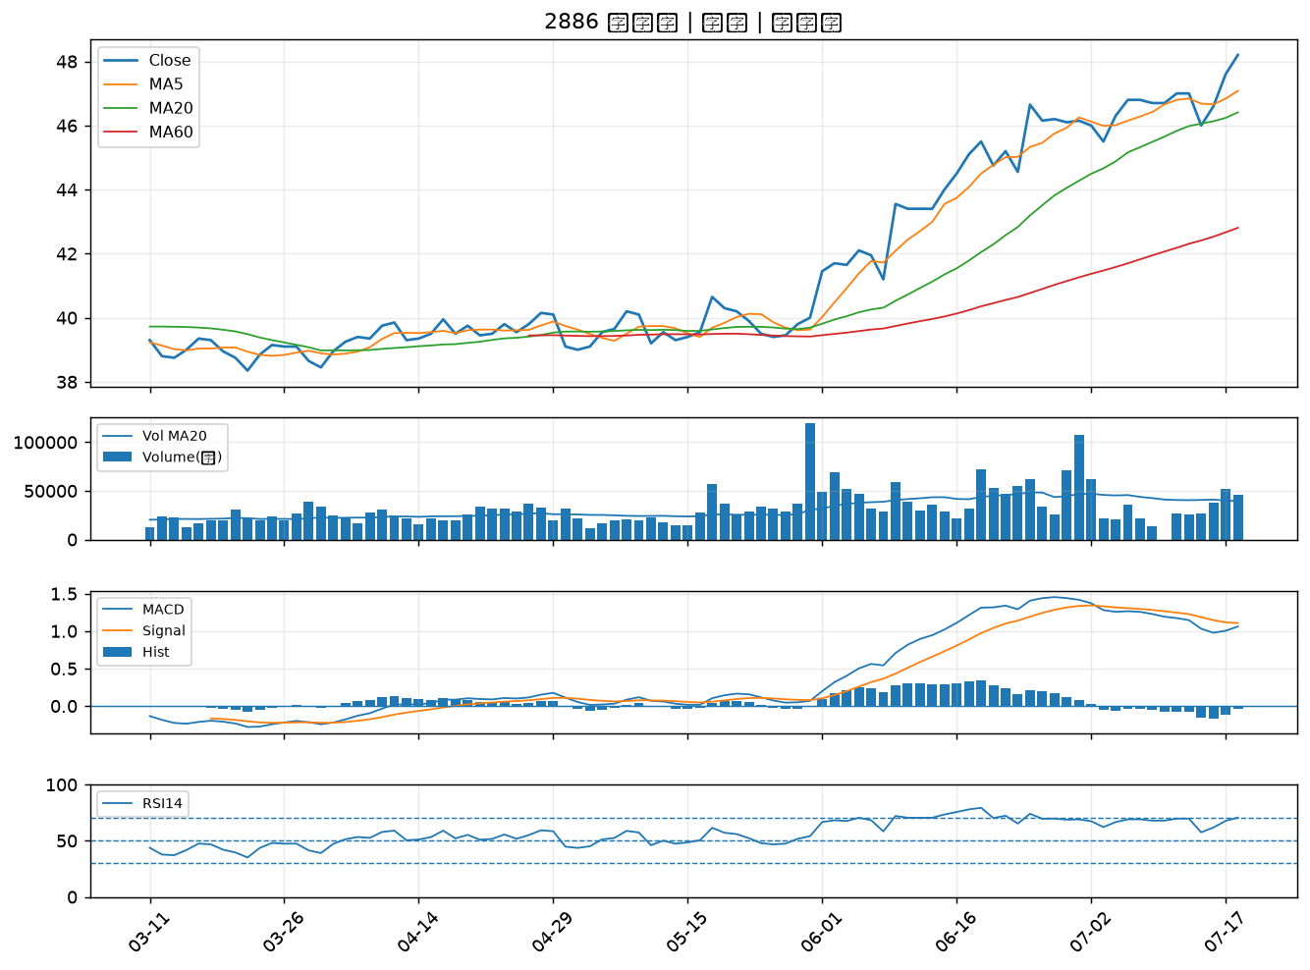

2880 華南金｜B級
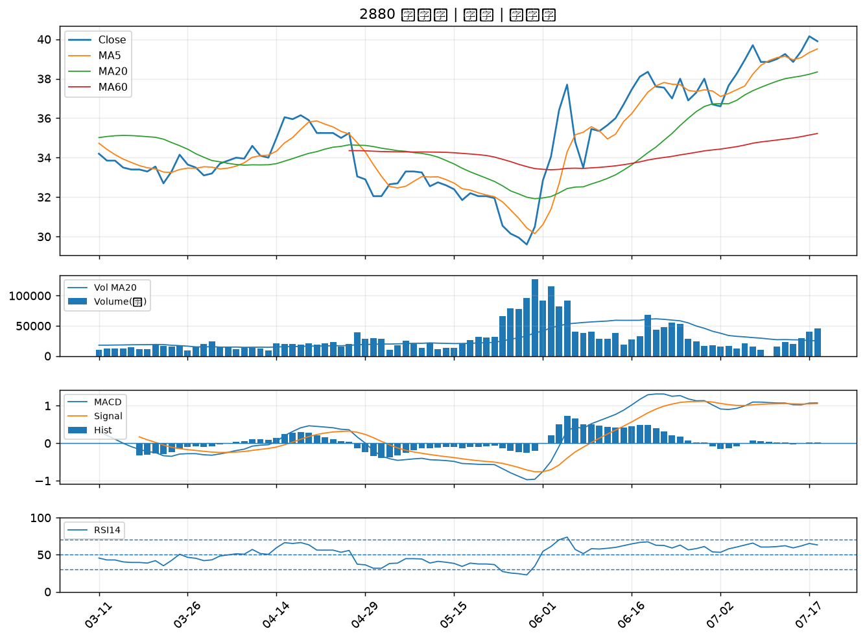

5880 合庫金｜B級
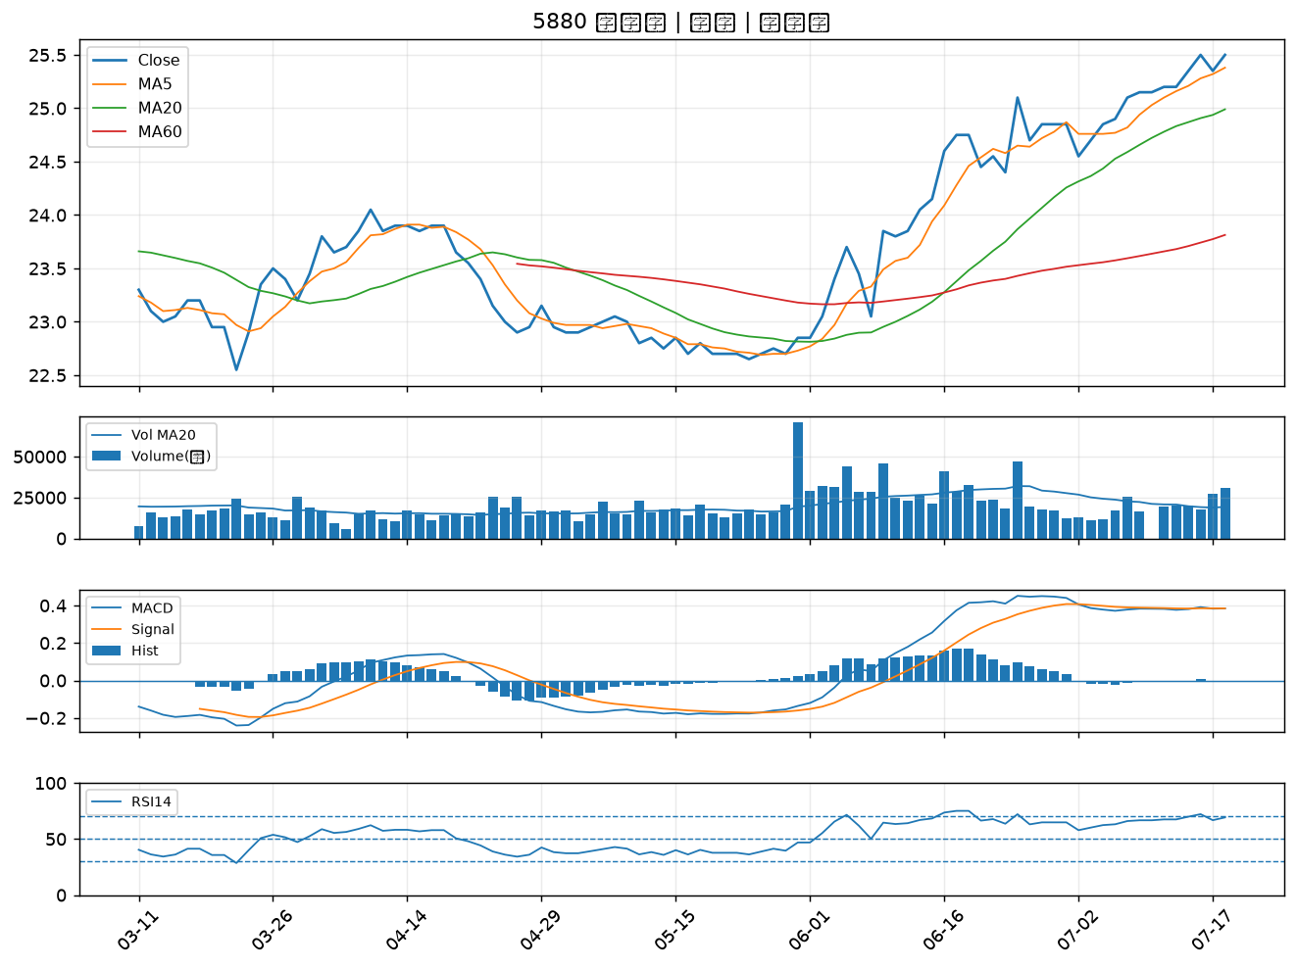

3024 憶聲｜B級
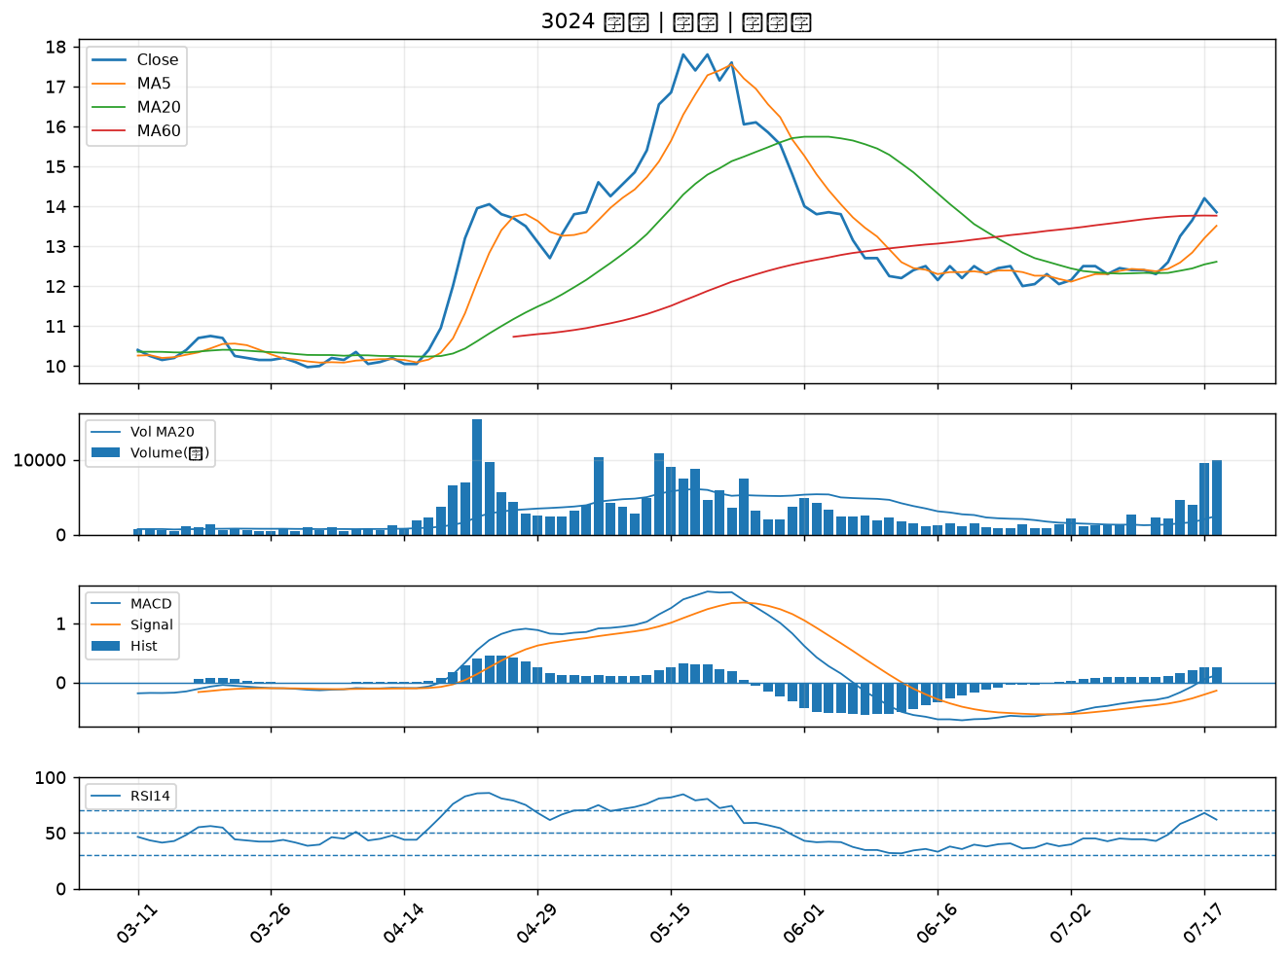

1515 力山｜B級
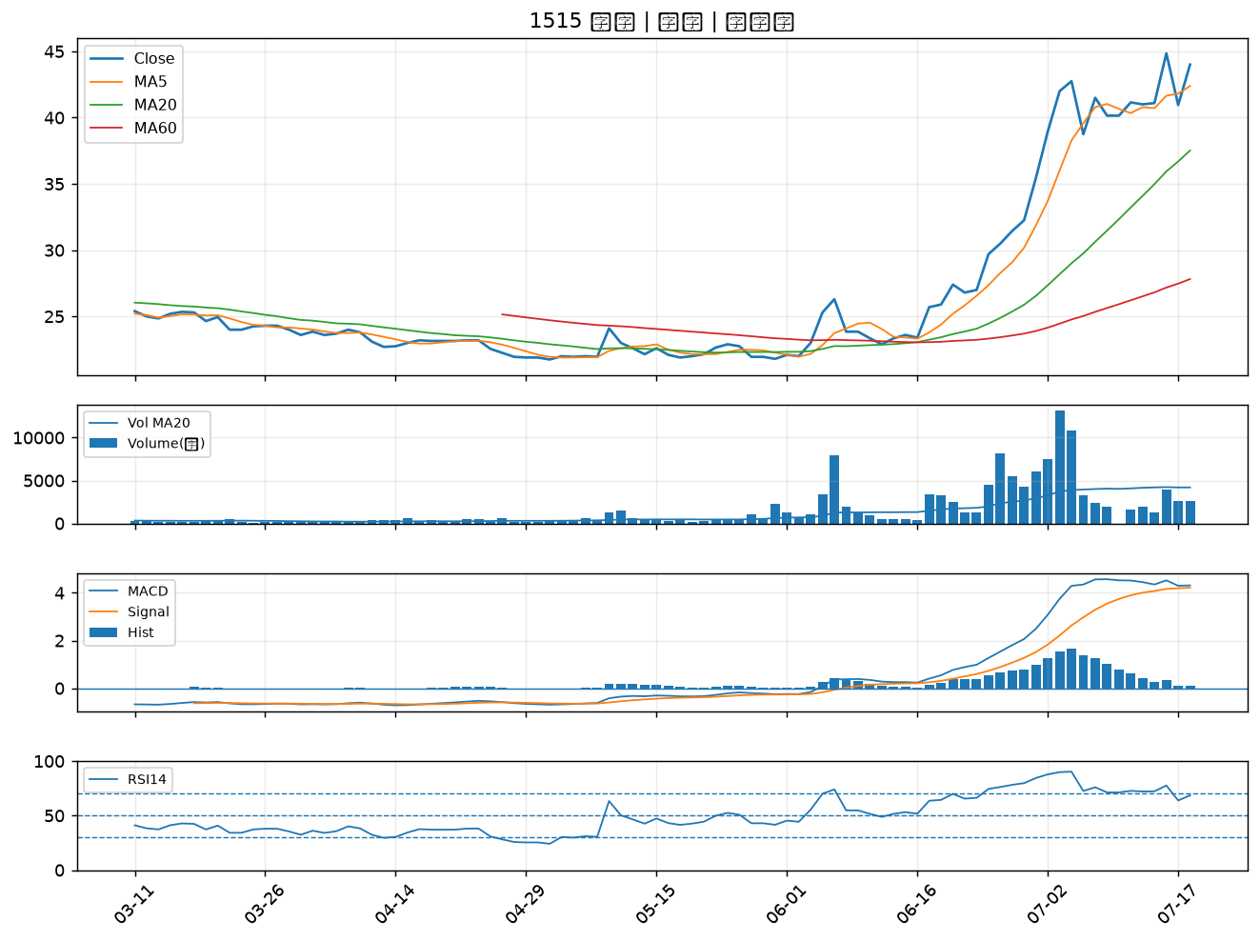

8039 台虹｜B級
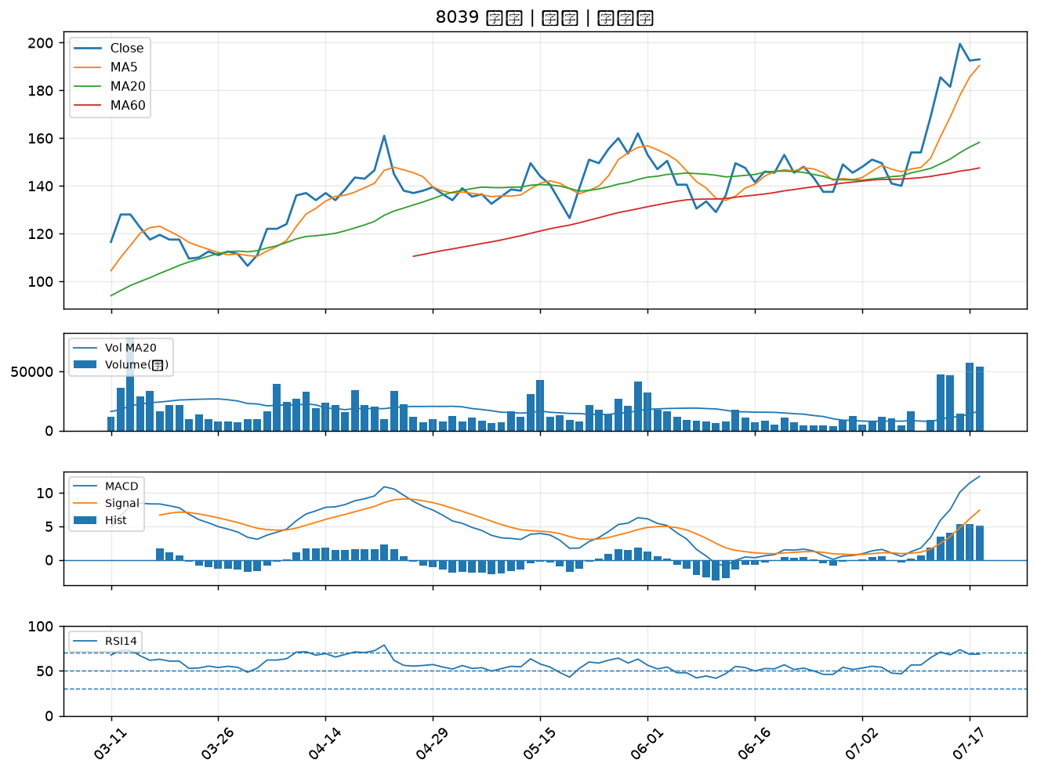

5876 上海商銀｜B級
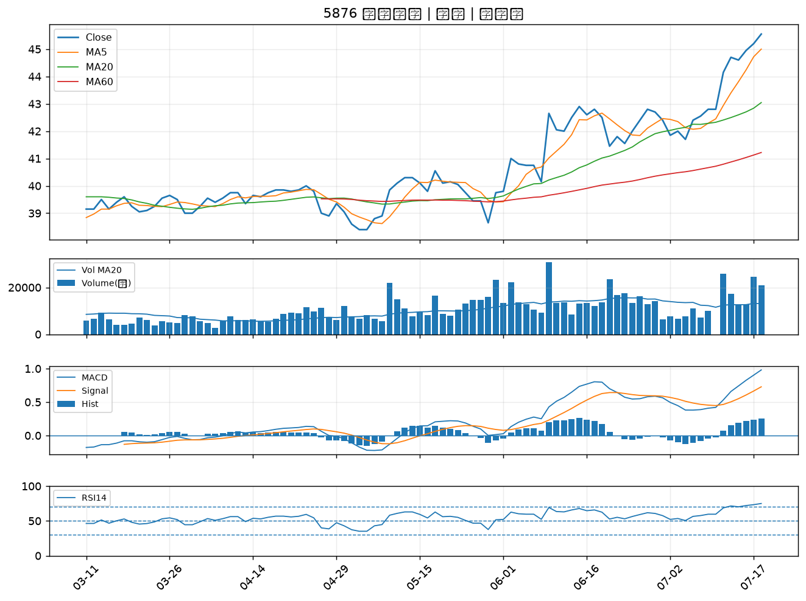

2892 第一金｜B級
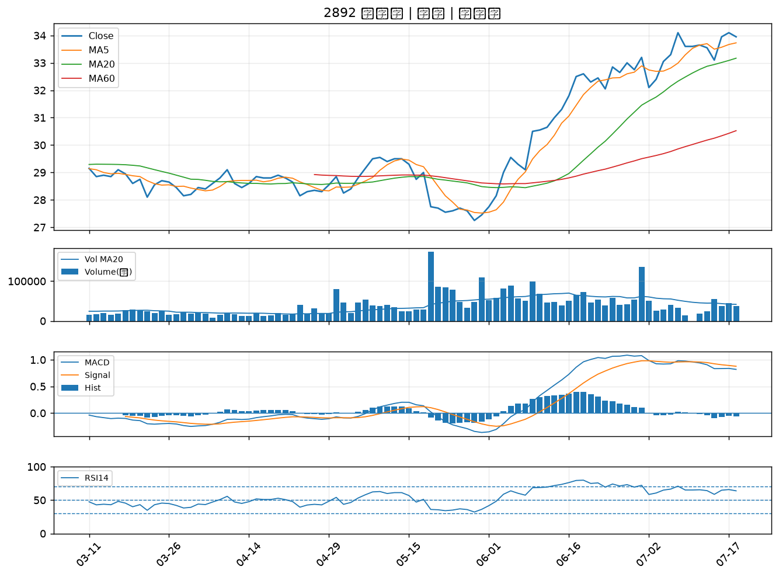

2105 正新｜B級

